BAXANDALL
バクサンドール型トーンコントロール

 | 参考したＵＲＬ： |  |  | https://cc.cqpub.co.jp/system/contents/1248/
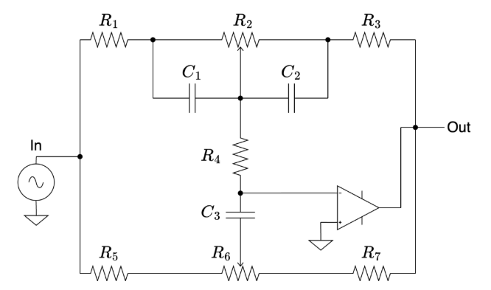
 | 計算条件
 | R1=R3=R4
 | C1=C2
 | R5=R7

 | ゲイン bass boost MAX = R2+R3 / R1
 | ゲイン bass cut MIN = R3 / R1+R2
 | f bass 上昇ポイント = 1 / 6.28*R3*C2
 | f bass 降下ポイント = 1 / 6.28*R2*C2

 | ゲイン treble boost MAX = (R7*R7 +( R7+3*R1)*R6 + 3*R1*R7) / (R7*R7 + R7*R6 + 3*R1*R7)
 | ゲイン treble cut MIN = (R7*R7 + R7*R6 + 3*R1*R7) / (R7*R7 +( R7+3*R1)*R6 + 3*R1*R7)
 | f treble 上昇 ポイント = 1 / 6.28*3*R1*C3
 | f treble 降下ポイント = 1 / 6.28*R5*C3

 |  |  |  |  |  |  |  |  | ゲイン
 | R2 | kΩ | 50 | 50000 | ゲイン低域最大 | G bass-b | 15.6 | db | 6.00
 | R1,R3,R4 | kΩ | 10 | 10000 | ゲイン低域最小 | G bass-c | -15.6 | db | 0.17
 | C1,C2 | uF | 0.033 | 0.000000033 | f 上昇ポイント | F buss-u | 482.5 | hz
 |  |  |  |  | f 降下ポイント | F buss-d | 96.5 | hz

 | R6 | kΩ | 50 | 50000 | ゲイン低域最大 | G treble-b | 21.0 | db | 11.19
 | R5,R7 | kΩ | 1.8 | 1800 | ゲイン低域最小 | G treble-c | -21.0 | db | 0.09
 | C3 | uF | 0.0022 | 2.2E-09 | f 上昇ポイント | F treble-u | 2,412.7 | hz
 |  |  |  |  | f 降下ポイント | F treble-d | 40,211.0 | hz

